Overzicht
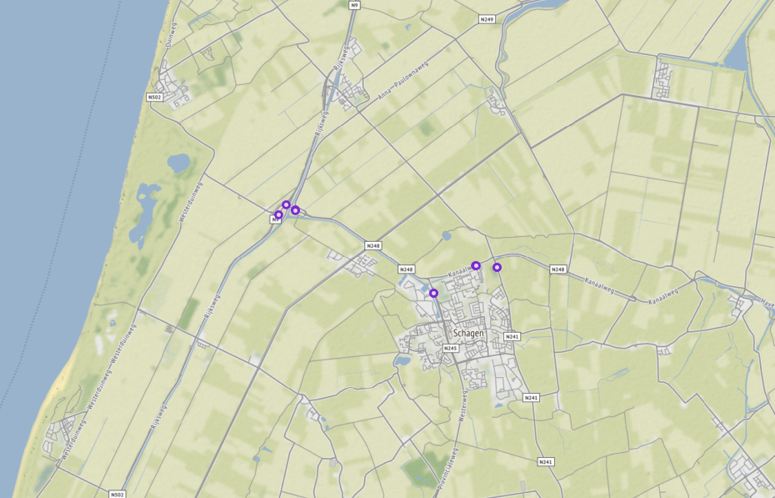
Aanvraagnaam | export6
Periode | 08-01-2020 tot en met 15-01-2020
Dagen van de week | werkdagen inclusief feestdagen

Geselecteerde locaties
Volgnummer | ID | Naam | Latitude | Longitude
0 | GEO0B_R_RWSTI358453 | 009hrl100950 | 52.811517833 | 4.7346466022
1 | GEO0B_R_RWSTI358454 | 009hrr101270 | 52.813454813 | 4.7370749172
2 | PNH02_TI712L | PNH_TI712 | 52.800883488 | 4.8079728323
3 | PNH02_TI712R | PNH_TI712r | 52.800883488 | 4.8079728323
4 | PNH02_TI725L | N245 Li 36.9 | 52.795586095 | 4.7867452713
5 | PNH02_TI725R | N245 Re 36.9 | 52.795586095 | 4.7867452713
6 | PNH02_TI730L | Kanaalweg van Provincialeweg (N241) - Westerweg (N245) | 52.801137453 | 4.8007805433
7 | PNH02_TI730R | Kanaalweg van Westerweg (N245) - Provincialeweg (N241) | 52.801168801 | 4.8009225073
8 | PNH02_TI882L | Provincialeweg van Anna Paulownaweg (N249) - Stolperweg | 52.812438453 | 4.7402676612
9 | PNH02_TI882R | Provincialeweg van Stolperweg - Anna Paulownaweg (N249) | 52.812419952 | 4.7403321432

